Статус исполнения бюджета
3. Статус исполнения бюджета 2

Федеральный бюджет на (указывается дата)
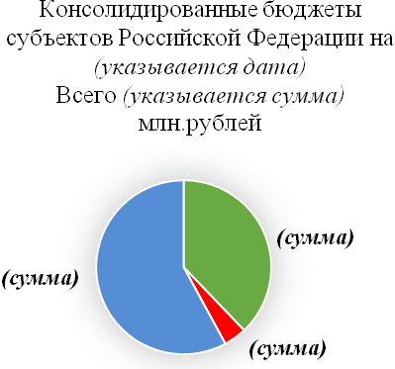
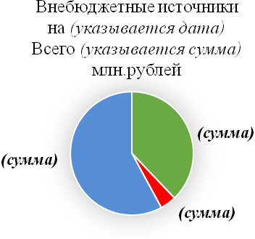
Всего

 |  |  | Фактически исполнено
 |  |  | Риски исполнения
 |  |  | Остаток финансовых средств

 | (построение диаграммы (графика) осуществляется с использованием информационной системы проектной деятельности)

2 При построении диаграмм учитывается объем финансового обеспечения реализации федерального проекта (в разрезе источников финансирования), предусмотренный на текущий
финансовый год.

Название |  | сумма
Фактически исполнено |  | 9000
Риски исполнения |  | 1000
Остаток финансовых средств |  | 14000

